Οδηγίες
ΠΡΟΣΟΧΗ:
Για την σωστή εισαγωγή και διαχείριση των αρχείων Excel θα πρέπει να τηρηθούν οι παρακάτω οδηγίες

Κατεβάστε το σωστό αρχείο στον Η/Υ σας : είναι άλλο για εποχικό προσωπικό (ΣΟΧ) ή για μίσθωση έργου (ΣΜΕ) και αντίστοιχα άλλο για κάθε κατηγορία ΠΕ, ΤΕ, ΔΕ ή ΥΕ
Εισαγάγετε τα στοιχεία του υποψήφιου, με ιδιαίτερη προσοχή στις στήλες με τα μπλε γράμματα
ΠΡΟΣΟΧΗ: Να μην πατάτε το space bar και να μην εισάγετε χαρακτήρες σε κελιά με αριθμητικά δεδομένα
Επίσης, η πρώτη στήλη ΑΜ είναι υποχρεωτικό να συμπληρωθεί, έστω και με μία τυπικη σειριακή αρίθμηση
ΚΩΛΥΜΑ 8ΜΗΝΗΣ ΑΠΑΣΧΟΛΗΣΗΣ, ΚΩΛΥΜΑ Π.Δ. 164/2004 άρθρο 5 , ΒΑΘΜΟΣ ΕΝΤΟΠΙΟΤΗΤΑΣ: επιλογή από λίστα "Ναι " ή "Οχι"
ΚΥΡΙΑ ΠΡΟΣΟΝΤΑ(1) / ΣΕΙΡΑ ΕΠΙΚΟΥΡΙΑΣ : επιλογή από λίστα "1" ή "Α" ή "Β" ή "Γ" ή "Δ" ή "Ε"
ΧΡΟΝΟΣ ΑΝΕΡΓΙΑΣ(σε μήνες): μόνο αριθμητικά δεδομένα
ΠΟΛΥΤΕΚΝΟΣ (αριθμ. τέκνων): μόνο αριθμητικά δεδομένα
ΤΕΚΝΟ ΠΟΛΥΤΕΚΝΗΣ ΟΙΚΟΓΕΝΕΙΑΣ (αριθμ. τέκνων): μόνο αριθμητικά δεδομένα
ΤΡΙΤΕΚΝΟΣ ή ΤΕΚΝΟ ΤΡΙΤΕΚΝΗΣ ΟΙΚΟΓΕΝΕΙΑΣ (αριθμ. τέκνων): μόνο ο άριθμός 3
ΑΝΗΛΙΚΑ ΤΕΚΝΑ (αριθμ. ανήλικων τέκνων): μόνο αριθμητικά δεδομένα
ΓΟΝΕΑΣ ΜΟΝΟΓΟΝΕΙΚΗΣ ΟΙΚΟΓΕΝΕΙΑΣ (αριθμ. τέκνων) : μόνο αριθμητικά δεδομένα
ΤΕΚΝΟ ΜΟΝΟΓΟΝΕΙΚΗΣ ΟΙΚΟΓΕΝΕΙΑΣ (αρ. μελών) : μόνο αριθμητικά δεδομένα
ΒΑΘΜΟΣ ΒΑΣΙΚΟΥ ΤΙΤΛΟΥ: μόνο αριθμητικά δεδομένα. Το δεκαδικό μέρος χωρίζεται με κόμμα (,) και όχι με τελεία (.) Προσοχή γράφονται μόνο τα 2 πρώτα δεκαδικά νούμερα του βαθμού.
ΕΜΠΕΙΡΙΑ (σε μήνες): μόνο αριθμητικά δεδομένα
Εκτέλεση Κατάταξης
Ταξινομήστε το αρχείο σας "κάνοντας κλικ" με το ποντίκι του Η/Υ στο σχετικό εικονίδιο, το οποίο φαίνεται επάνω αριστερά.

Εκτύπωση
Εκτυπώστε την κατάταξη "κάνοντας κλικ" με το ποντίκι του Η/Υ στο σχετικό εικονίδιο, το οποίο φαίνεται επάνω δεξιά

* Αν κατά το άνοιγμα του αρχείου εμφανιστεί το παρακάτω μήνυμα:

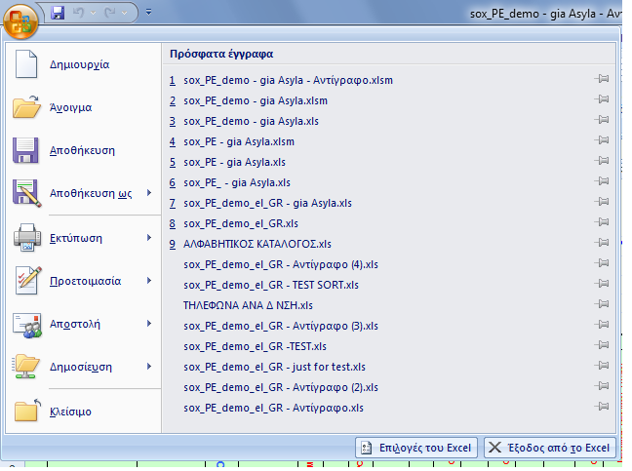
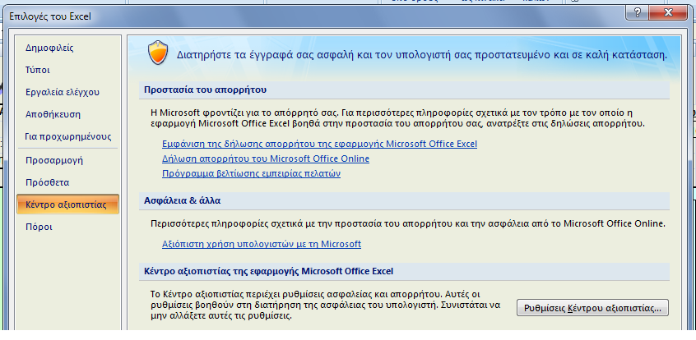
Ακολουθήστε τα βήματα όπως δείχνουν οι παρακάτω εικόνες :
1η | 2η

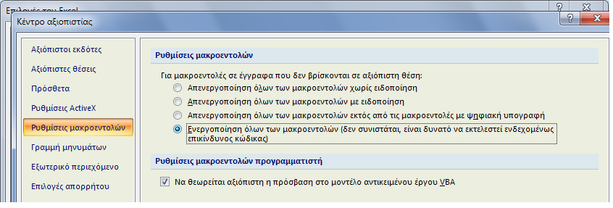 3η
Πατήστε ΟΚ και μετά κλείστε και ξανανοίξτε το αρχείο σας.

Στις περιπτώσεις όπου από την Ανακοίνωση δεν ορίζεται πρόταξη λόγω ΕΝΤΟΠΙΟΤΗΤΑΣ, η στήλη ΕΝΤΟΠΙΟΤΗΤΑ συμπληρώνεται με "Οχι"

Αν θέλετε να διαγράψετε ολοκληρη γραμμή επιλεξτε την και πατήστε Crtl + d

Για να εμφανίζεται ή εκτύπωση σε Α4 δηλώστε τα Δέξια και Αριστερά περιθώρια σε 0,5 όπως δείχνει η παρακάτω εικόνα
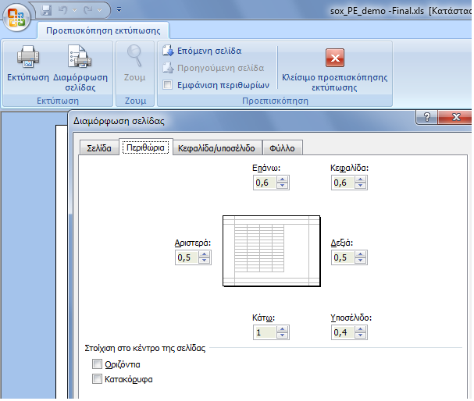

Κατάταξη
Εκτέλεση Κατάταξης
Εκτύπωση
Εκτύπωση
Εκτύπωση
Εκτύπωση
 | Φορέας : ΓΝΑ "Γ. ΓΕΝΝΗΜΑΤΑΣ"
 | Υπηρεσία : |  |  |  |  |  |  |  |  |  |  |  |  |  |  |  | Υπ' αριθμ. Σ.Ο.Χ. :
 | Έδρα Υπηρεσίας : ΑΘΗΝΑ
 | Διάρκεια Σύμβασης :Έως 31-12-2018

Α.Μ. | ΕΠΩΝΥΜΟ | ΟΝΟΜΑ | ΟΝΟΜΑ ΠΑΤΡΟΣ | ΑΡΙΘΜ. ΤΑΥΤΟΤ. | ΚΩΛΥΜΑ 8ΜΗΝΗΣ ΑΠΑΣΧΟΛΗΣΗΣ | ΕΝΤΟΠΙΟΤΗΤΑ | ΚΥΡΙΑ ΠΡΟΣΟΝΤΑ(1) / ΣΕΙΡΑ ΕΠΙΚΟΥΡΙΑΣ | ΚΡΙΤΗΡΙΑ |  |  |  |  |  |  | ΒΑΘΜΟΛΟΓΙΑ |  |  |  |  |  |  | sort ΚΩΛΥΜΑ 8ΜΗΝΗΣ ΑΠΑΣΧΟΛΗΣΗΣ | sort ΚΥΡΙΟΣ η ΕΠΙΚΟΥΡΙΚΟΣ ΠΙΝΑΚΑΣ | sort ΕΝΤΟΠΙΟΤΗΤΑ | sort ΣΥΝΟΛΟ ΜΟΝΑΔΩΝ | Σειρά Κατάταξης
 |  |  |  |  |  |  |  | ΧΡΟΝΟΣ ΑΝΕΡΓΙΑΣ (σε μήνες) | ΑΝΗΛΙΚΑ ΤΕΚΝΑ (αριθμ. ανήλικων τέκνων) | ΒΑΘΜΟΣ ΒΑΣΙΚΟΥ ΤΙΤΛΟΥ | ΕΜΠΕΙΡΙΑ ΔΗΜΟΣΙΟΥ (σε μήνες) | ΕΜΠΕΙΡΙΑ ΙΔΙΩΤΙΚΟΥ (σε μήνες) | ΑΝΑΠΗΡΙΑ ΥΠΟΨΗΦΙΟΥ (Ποσοστό Αναπηρίας) | ΑΝΑΠΗΡΙΑ ΓΟΝΕΑ, ΤΕΚΝΟΥ (Ποσοστό Αναπηρίας) | ΜΟΝΑΔΕΣ (1) | ΜΟΝΑΔΕΣ (2) | ΜΟΝΑΔΕΣ (3) | ΜΟΝΑΔΕΣ (4α) | ΜΟΝΑΔΕΣ (4β) | ΜΟΝΑΔΕΣ (5) | ΜΟΝΑΔΕΣ (6)
 |  |  |  |  |  |  |  | (1) | (2) | (3) | (4α) | (4β) | (5) | (6)
284 | ΦΙΣΚΑΤΟΡΗΣ | ΚΩΝΣΤΑΝΤΙΝΟΣ | ΑΘΑΝΑΣΙΟΣ | Φ116939 | Οχι | Ναι | 1 |  |  | 12.00 |  |  |  |  | 0 | 0 | 240.00 | 0 | 0 | 0 | 0 | Οχι | 1 | Ναι | 240.00 | 1
712 | ΚΟΛΑΤΣΟΣ | ΧΡΗΣΤΟΣ | ΔΗΜΗΤΡΙΟΣ | ΑΒ030560 | Οχι | Ναι | Α |  |  | 14.90 | 68 |  |  |  | 0 | 0 | 298.00 | 612 | 0 | 0 | 0 | Οχι | Α | Ναι | 910.00 | 2
290 | ΧΑΡΑΛΑΜΠΑΚΗΣ | ΠΑΝΑΓΙΩΤΗΣ | ΙΩΑΝΝΗΣ | ΑΕ596305 | Οχι | Ναι | Α |  |  | 14.30 | 63 |  |  |  | 0 | 0 | 286.00 | 567 | 0 | 0 | 0 | Οχι | Α | Ναι | 853.00 | 3
261 | ΜΠΑΛΑΦΑΣ | ΛΑΖΑΡΟΣ | ΙΩΑΝΝΗΣ | ΑΚ609486 | Οχι | Ναι | Α | 4 | 1 | 14.36 | 37 |  |  |  | 200 | 30 | 287.20 | 333 | 0 | 0 | 0 | Οχι | Α | Ναι | 850.20 | 4
600 | ΠΑΠΑΚΩΝΣΤΑΝΤΙΝΟΥ | ΑΣΤΕΡΩ | ΛΑΜΠΡΟΣ | Π861967 | Οχι | Ναι | Α | 4 |  | 19.90 |  |  |  |  | 200 | 0 | 398.00 | 0 | 0 | 0 | 0 | Οχι | Α | Ναι | 598.00 | 5
573 | ΜΠΑΛΑΤΣΟΥΚΑ | ΑΛΕΞΑΝΔΡΑ | ΑΠΟΣΤΟΛΟΣ | ΑΜ206969 | Οχι | Ναι | Α | 4 |  | 19.30 |  |  |  |  | 200 | 0 | 386.00 | 0 | 0 | 0 | 0 | Οχι | Α | Ναι | 586.00 | 6
43 | ΠΑΝΑΓΟΠΟΥΛΟΣ | ΝΙΚΟΛΑΟΣ | ΑΘΑΝΑΣΙΟΣ | Χ588456 | Οχι | Ναι | Α | 4 | 1 | 17.40 |  |  |  |  | 200 | 30 | 348.00 | 0 | 0 | 0 | 0 | Οχι | Α | Ναι | 578.00 | 7
524 | ΚΡΙΘΑΡΑΣ | ΠΑΝΑΓΙΩΤΗΣ | ΓΕΩΡΓΙΟΣ | Τ141888 | Οχι | Ναι | Α | 4 | 2 | 15.63 |  |  |  |  | 200 | 60 | 312.60 | 0 | 0 | 0 | 0 | Οχι | Α | Ναι | 572.60 | 8
283 | ΜΟΥΡΕΛΑΤΟΥ | ΑΝΝΑ | ΠΑΝΑΓΙΩ | Χ806449 | Οχι | Ναι | Α | 4 |  | 18.61 |  |  |  |  | 200 | 0 | 372.20 | 0 | 0 | 0 | 0 | Οχι | Α | Ναι | 572.20 | 9
323 | ΚΟΤΣΩΝΗΣ | ΕΥΑΓΓΕΛΟΣ | ΒΑΣΙΛΕΙΟΣ | ΑΖ552053 | Οχι | Ναι | Α | 4 |  | 18.58 |  |  |  |  | 200 | 0 | 371.60 | 0 | 0 | 0 | 0 | Οχι | Α | Ναι | 571.60 | 10
262 | ΒΛΑΧΑΚΗ | ΛΑΜΠΡΙΝΗ | ΧΡΗΣΤΟΣ | ΑΒ391479 | Οχι | Ναι | Α | 4 |  | 18.10 |  |  |  |  | 200 | 0 | 362.00 | 0 | 0 | 0 | 0 | Οχι | Α | Ναι | 562.00 | 11
268 | ΓΚΙΟΚΑΣ | ΚΩΝΣΤ-ΠΑΤΑΠΙΟΣ | ΘΕΜΙΣΤΟ | ΑΚ015405 | Οχι | Ναι | Α | 4 |  | 18.00 |  |  |  |  | 200 | 0 | 360.00 | 0 | 0 | 0 | 0 | Οχι | Α | Ναι | 560.00 | 12
91 | ΠΟΥΛΗΣ | ΘΕΟΔΩΡΟΣ | ΑΝΤΩΝΙΟΣ | ΑΚ795579 | Οχι | Ναι | Α | 4 |  | 16.91 |  |  |  |  | 200 | 0 | 338.20 | 0 | 0 | 0 | 0 | Οχι | Α | Ναι | 538.20 | 13
114 | ΣΙΩΖΟΣ | ΚΩΝΣΤΑΝΤΙΝΟΣ | ΝΙΚΟΛΑΟΣ | ΑΚ770734 | Οχι | Ναι | Α | 4 |  | 16.46 |  |  |  |  | 200 | 0 | 329.20 | 0 | 0 | 0 | 0 | Οχι | Α | Ναι | 529.20 | 14
518 | ΚΟΥΡΙΔΗΣ | ΚΩΝΣΤΑΝΤΙΝΟΣ | ΓΡΗΓΟΡΙΟΣ | ΑΚ682894 | Οχι | Ναι | Α | 4 | 2 | 13.45 |  |  |  |  | 200 | 60 | 269.00 | 0 | 0 | 0 | 0 | Οχι | Α | Ναι | 529.00 | 15
585 | ΧΑΤΖΗΜΑΝΩΛΗΣ | ΑΛΕΞΑΝΔΡΟΣ | ΣΩΤΗΡΙΟΣ | Σ004953 | Οχι | Ναι | Α | 4 | 1 | 14.90 |  |  |  |  | 200 | 30 | 298.00 | 0 | 0 | 0 | 0 | Οχι | Α | Ναι | 528.00 | 16
566 | ΚΟΥΤΙΝΑΣ | ΚΩΝΣΤΑΝΤΙΝΟΣ | ΑΘΑΝΑΣΙΟΣ | ΑΙ836220 | Οχι | Ναι | Α |  |  | 13.91 |  | 16 |  | 67 | 0 | 0 | 278.20 | 0 | 112 | 0 | 134 | Οχι | Α | Ναι | 524.20 | 17
28 | ΠΕΤΑΝΙΔΗΣ | ΚΩΝΣΤΑΝΤΙΝΟΣ | ΝΙΚΟΛΑΟΣ | ΑΜ519306 | Οχι | Ναι | Α | 4 |  | 15.28 |  |  |  |  | 200 | 0 | 305.60 | 0 | 0 | 0 | 0 | Οχι | Α | Ναι | 505.60 | 18
665 | ΦΛΩΤΣΙΟΣ | ΠΑΝΑΓΙΩΤΗΣ | ΧΡΗΣΤΟΣ | Φ027364 | Οχι | Ναι | Α |  |  | 10.81 | 32 |  |  |  | 0 | 0 | 216.20 | 288 | 0 | 0 | 0 | Οχι | Α | Ναι | 504.20 | 19
14 | ΚΟΥΤΣΙΑΒΑΣ | ΝΙΚΟΛΑΟΣ | ΚΩΝΣΤΑΝΤΙΝΟΣ | Τ028989 | Οχι | Ναι | Α | 4 |  | 15.14 |  |  |  |  | 200 | 0 | 302.80 | 0 | 0 | 0 | 0 | Οχι | Α | Ναι | 502.80 | 20
519 | ΓΚΙΟΥΛΦΕΣΗΣ | ΠΑΝΑΓΙΩΤΗΣ | ΔΗΜΗΤΡΙΟΣ | ΑΙ038416 | Οχι | Ναι | Α |  |  | 13.41 | 26 |  |  |  | 0 | 0 | 268.20 | 234 | 0 | 0 | 0 | Οχι | Α | Ναι | 502.20 | 21
3 | ΠΕΤΡΟΠΟΥΛΟΣ | ΕΥΘΥΜΙΟΣ | ΧΡΗΣΤΟΣ | Σ264597 | Οχι | Ναι | Α | 4 |  | 14.90 |  |  |  |  | 200 | 0 | 298.00 | 0 | 0 | 0 | 0 | Οχι | Α | Ναι | 498.00 | 22
413 | ΤΡΙΑΝΤΑΦΥΛΛΟΥ | ΕΥΑΓΓΕΛΙΑ | ΙΩΑΝΝΗΣ | ΑΒ579257 | Οχι | Ναι | Α | 4 | 1 | 13.18 |  |  |  |  | 200 | 30 | 263.60 | 0 | 0 | 0 | 0 | Οχι | Α | Ναι | 493.60 | 23
56 | ΚΑΡΑΤΕΛΙΔΗΣ | ΧΡΗΣΤΟΣ | ΘΕΟΓΕΝΗΣ | Ξ158388 | Οχι | Ναι | Α | 4 |  | 14.63 |  |  |  |  | 200 | 0 | 292.60 | 0 | 0 | 0 | 0 | Οχι | Α | Ναι | 492.60 | 24
119 | ΜΠΟΪΚΟΣ | ΠΕΤΡΟΣ | ΕΥΑΓΓΕΛΟΣ | Χ608039 | Οχι | Ναι | Α | 4 |  | 14.60 |  |  |  |  | 200 | 0 | 292.00 | 0 | 0 | 0 | 0 | Οχι | Α | Ναι | 492.00 | 25
325 | ΖΑΝΝΗΣ | ΕΥΑΓΓΕΛΟΣ | ΘΕΟΔΩΡΟΣ | ΑΑ007836 | Οχι | Ναι | Α | 4 |  | 14.28 |  |  |  |  | 200 | 0 | 285.60 | 0 | 0 | 0 | 0 | Οχι | Α | Ναι | 485.60 | 26
27 | ΦΟΥΡΝΑΡΗΣ | ΔΗΜΗΤΡΙΟΣ | ΓΕΩΡΓΙ | Χ003057 | Οχι | Ναι | Α | 4 | 1 | 12.54 |  |  |  |  | 200 | 30 | 250.80 | 0 | 0 | 0 | 0 | Οχι | Α | Ναι | 480.80 | 27
151 | ΚΩΣΤΟΠΟΥΛΟΣ | ΗΛΙΑΣ | ΒΑΣΙΛΕΙ | ΑΙ095605 | Οχι | Ναι | Α | 4 |  | 14.00 |  |  |  |  | 200 | 0 | 280.00 | 0 | 0 | 0 | 0 | Οχι | Α | Ναι | 480.00 | 28
471 | ΑΛΤΗΠΑΡΜΑΚΗ | ΑΛΕΞΑΝΔΡΑ | ΕΥΑΓΓΕΛΟΣ | ΑΚ686658 | Οχι | Ναι | Α | 4 |  | 13.92 |  |  |  |  | 200 | 0 | 278.40 | 0 | 0 | 0 | 0 | Οχι | Α | Ναι | 478.40 | 29
86 | ΠΑΠΑΪΩΑΝΝΟΥ | ΙΩΑΝΝΗΣ | ΑΡΙΣΤΕΙΔ | ΑΙ566217 | Οχι | Ναι | Α |  |  | 11.80 |  |  | 80 |  | 0 | 0 | 236.00 | 0 | 0 | 240 | 0 | Οχι | Α | Ναι | 476.00 | 30
191 | ΚΑΡΥΔΗΣ | ΧΑΡΑΛΑΜΠΟΣ | ΓΑΒΡΙΗΛ | ΑΝ027503 | Οχι | Ναι | Α | 4 | 1 | 12.21 |  |  |  |  | 200 | 30 | 244.20 | 0 | 0 | 0 | 0 | Οχι | Α | Ναι | 474.20 | 31
253 | ΜΠΙΛΛΑΣ | ΙΩΑΝΝΗΣ | ΔΗΜΗΤΡΙΟΣ | Χ158251 | Οχι | Ναι | Α | 4 |  | 13.50 |  |  |  |  | 200 | 0 | 270.00 | 0 | 0 | 0 | 0 | Οχι | Α | Ναι | 470.00 | 32
592 | ΤΑΣΙΟΠΟΥΛΟΣ | ΑΝΔΡΕΑΣ | ΓΡΗΓΟΡΙΟΣ | ΑΝ247368 | Οχι | Ναι | Α | 4 |  | 13.09 |  |  |  |  | 200 | 0 | 261.80 | 0 | 0 | 0 | 0 | Οχι | Α | Ναι | 461.80 | 33
375 | ΘΕΟΔΩΡΟΠΟΥΛΟΥ | ΕΛΙΣΣΑΒΕΤ | ΚΩΝΣΤΑΝΤΙΝΟΣ | Σ586025 | Οχι | Ναι | Α | 4 |  | 12.46 |  |  |  |  | 200 | 0 | 249.20 | 0 | 0 | 0 | 0 | Οχι | Α | Ναι | 449.20 | 34
210 | ΓΙΑΛΟΥΡΗΣ | ΑΛΕΞΑΝΔΡΟΣ | ΠΟΛΥΚΑΡΠΟΣ | ΑΙ934998 | Οχι | Ναι | Α |  | 2 | 12.00 | 16 |  |  |  | 0 | 60 | 240.00 | 144 | 0 | 0 | 0 | Οχι | Α | Ναι | 444.00 | 35
447 | ΑΣΗΜΑΚΟΠΟΥΛΟΥ | ΒΑΣΙΛΙΚΗ | ΑΛΕΞΑΝΔΡΟΣ | Π386433 | Οχι | Ναι | Α | 4 |  | 12.18 |  |  |  |  | 200 | 0 | 243.60 | 0 | 0 | 0 | 0 | Οχι | Α | Ναι | 443.60 | 36
47 | ΓΚΟΥΓΚΟΥΛΗΣ | ΒΑΣΙΛΕΙΟΣ | ΑΣΤΈΡΙΟΣ | ΑΖ489069 | Οχι | Ναι | Α | 4 |  | 10.00 |  |  |  |  | 200 | 0 | 200.00 | 0 | 0 | 0 | 0 | Οχι | Α | Ναι | 400.00 | 37
221 | ΜΑΚΡΑΚΗΣ | ΙΩΑΝΝΗΣ | ΝΙΚΟΛΑΟΣ | ΑΒ328937 | Οχι | Ναι | Α |  | 1 | 17.00 |  |  |  |  | 0 | 30 | 340.00 | 0 | 0 | 0 | 0 | Οχι | Α | Ναι | 370.00 | 38
437 | ΔΗΜΗΤΡΑΚΟΠΟΥΛΟΣ | ΓΕΩΡΓΙΟΣ | ΔΗΜΗΤΡΙΟΣ | ΑΖ507501 | Οχι | Ναι | Α |  |  | 18.00 |  |  |  |  | 0 | 0 | 360.00 | 0 | 0 | 0 | 0 | Οχι | Α | Ναι | 360.00 | 39
...

